OOCSS概念
■OOCSS概念

 | CSS設計思想 | OOCSSとは | なぜOOCSSなのか | 参考URL
 | OOCSS | CSS設計にオブジェクト指向の概念を追加した設計 | 少ないコードでより多くのことを実現できる。 | http://hijiriworld.com/web/oocss/
 |  |  | メンテナンスがしやすい | http://hijiriworld.com/web/oocss-design/
 |  |  | 最小限の上書きで済む | http://www.yoheim.net/blog.php?q=20141201

 | 基本概念の説明 |  | 参考図
 |  |  | 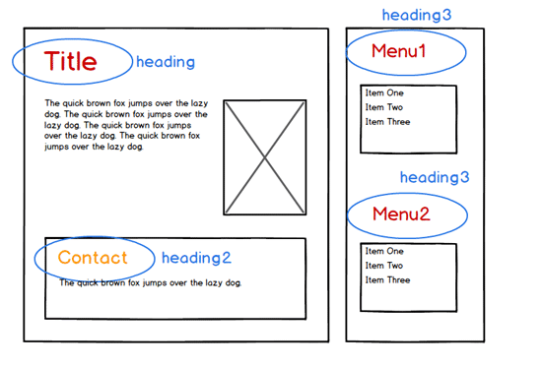 基本概念① 参照図
 | 基本概念①：Webページをレゴのように考える

 | ページを構成するパーツを、レゴのパーツのように分け、それをページにどんどん積んでいく。
 | ひとつひとつのパーツはそのパーツで完結するようなCSSを書く

 | 参考図のようにひとつひとつのパーツに名前を付ける
 | heading、headling1、headling2というようなパーツをCSSオブジェクトと呼ぶ

 | 基本概念②：構造と見た目の分離

 | 繰り返し定義される背景色や線の色などは、構造とは別に定義される必要があるということ。
 | 例：同じ要素にbackground-colorとborder-colorが当たっているとき、二つのクラスに分けるなど。

 | 構造(レイアウト)を定義するスタイル | ポジション、サイズ等
 | 見た目を定義するスタイル | ボーダー、カラー
 |  |  | 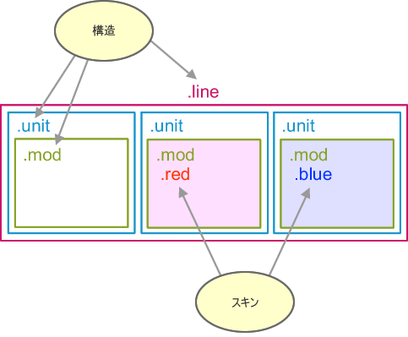 基本概念② 参照図

 | 基本概念③：コンテナと内容の分離

 | ページを構成する主要なコンテナと、その子要素であるコンテンツとの間に依存関係をもたせない。
 | 具体的には、CSSスタイル指定をh2などのHTMLタグを使うべきではない。
 | 汎用性のあるクラス名をつける。
 | メリット
 | ①Html要素はデフォルトスタイルとして確約できる。
 | ②別のHtml要素にクラスがあてられたとしても同じデザインを提供できる。
 | ③上書きする必要がない。

 | 参照URL
 | http://www.mediaplex.co.jp/blogs/creative/oocss/

CSS設計方針
CSS設計方針

■ | CSS設計

 | ● | 命名規則
 |  | スタイルシートにおける「クラス」の命名規則

 |  | 大分類 |  |  | 中分類 | 小分類 | フォーマット | 例 | 備考 |  | ※ブロックやパーツが全部で24程度であるため、 ページごとでの命名は行いません。
 |  | 構造（コンテナ） |  |  | ブロック | ホールリストや商品情報など | 親要素：[ブロック名] 子要素：[ブロック名]-[要素名] 孫要素：[ブロック名]-[要素名]-[内容など] | 親要素：hall-list 子要素：hall-list-item 孫要素：hall-list-item-name
 |  |  |  |  | パーツ | ボタンや見出しなど | [パーツ名] | ・button
 |  | スキン |  |  | パーツ | パーツの見た目 | [パーツ名]-[修飾名] | ・button-primary | Bulmaの命名規則は利用しない

 | ● | ルール
 |  | スタイルシートを記述する上でのルール

 |  | 概要 |  |  |  |  | 詳細/備考
 |  | WebBoardで利用するクラス名でのスタイル指定はしない |  |  |  |  |  |  |  | ※特殊ルール
 |  | HTML要素での指定はしない |  |  |  |  | div, h1 など要素での指定は行わないこと ※ただし、クラスが長くなる場合や限定的な場合には、要相談
 |  | クラス名は、小文字アルファベットと半角数字、記号「-」が利用可 |  |  |  |  | 「_」（アンダースコア）は使用しないこと
 |  | 階層構造は、孫要素までとします |  |  |  |  | 「.要素1 .要素2 .要素３」の3階層まで
 |  | ID属性値を利用したスタイル指定はしない |  |  |  |  | ID属性値を利用するのは、JavaScriptのみ
 |  | 「!important」は利用しない
 |  | プロパティの記述順序はアルファベット昇順
 |  | 「>」セレクタは利用しない |  |  |  |  | クラスの依存度が高くなり、再利用性が低くなるため
 |  | 「クラス＝プロパティ」となる定義はしない |  |  |  |  | .is-color-red { color: red } のように クラス ＝ プロパティとなる定義はしない これはパフォーマンスが悪いし、CSS設計思想に反する
 |  | クラス名は、セマンティックであること |  |  |  |  | 要素に合う、分かり易い名付け（※マルチクラス想定のため、本当に分かり易い名付けはできない）
 |  | フォントサイズは、「rem」単位で指定 |  |  |  |  | px, em等で指定しない

 | ● | スタイル一括変更
 |  | 各葬儀社ごとで、決まったスタイルを一括変更できるようにするため、複数セレクタでの指定を行う

 |  | 例：背景色
 |  | .button-primary,
 |  | .footer-primary,
 |  | .title-primary {
 |  | background-color: #XXXXXX;
 |  | }

 | ● | 記述順序

 |  | 順序 | 分類 |  | 内容
 |  | 1 | 基本 |  | html, body など基本スタイル指定 |  |  | ??
 |  | 2 | 一括変更 |  | 背景色やフォントサイズ等の一括変更用の指定（メディアクエリ含む）
 |  | 3 | パーツ |  | ボタンや見出しなどのパーツ指定 |  |  | メディアクエリを使用しないこと。
 |  | 4 | ブロック |  | ホールリストや商品リストなどのブロック指定
 |  | 5 | メディアクエリ |  | 上記のブロックに該当するメディアクエリ指定 |  |  | 一括で指定する。

 | ● | コメントアウト
 |  | コメントアウトの記述方法について定義します。

/*####################################################################
*###
*####################################################################*/
 |  | ◆ | 見出し
 |  |  | 種別 |  | 記述
 |  |  | 大見出し
/*====================================================================
*=
*====================================================================*/
 |  |  | 中見出し
/*--------------------------------------------------------------------
*-
*--------------------------------------------------------------------*/
 |  |  | 小見出し

 |  | ※ | コメントのメッセージについては、前後に半角スペースを入れること（以下、参考）
 |  |  | × | /*コメント*/
 |  |  | 〇 | /* コメント */

ブロック・パーツ
※キャンセル関連の画面やエラー（404/503など）の画面は、注文完了画面と同様のため、割愛
※青枠は「ブロック」、緑枠は「パーツ」 | ■ブロック
 |  | ヘッダ | 1
item-list [modal]
 |  | ホール情報 | 4
index
item-list
 |  | ホールリスト | 5
1
 |  | 葬儀リスト | 6
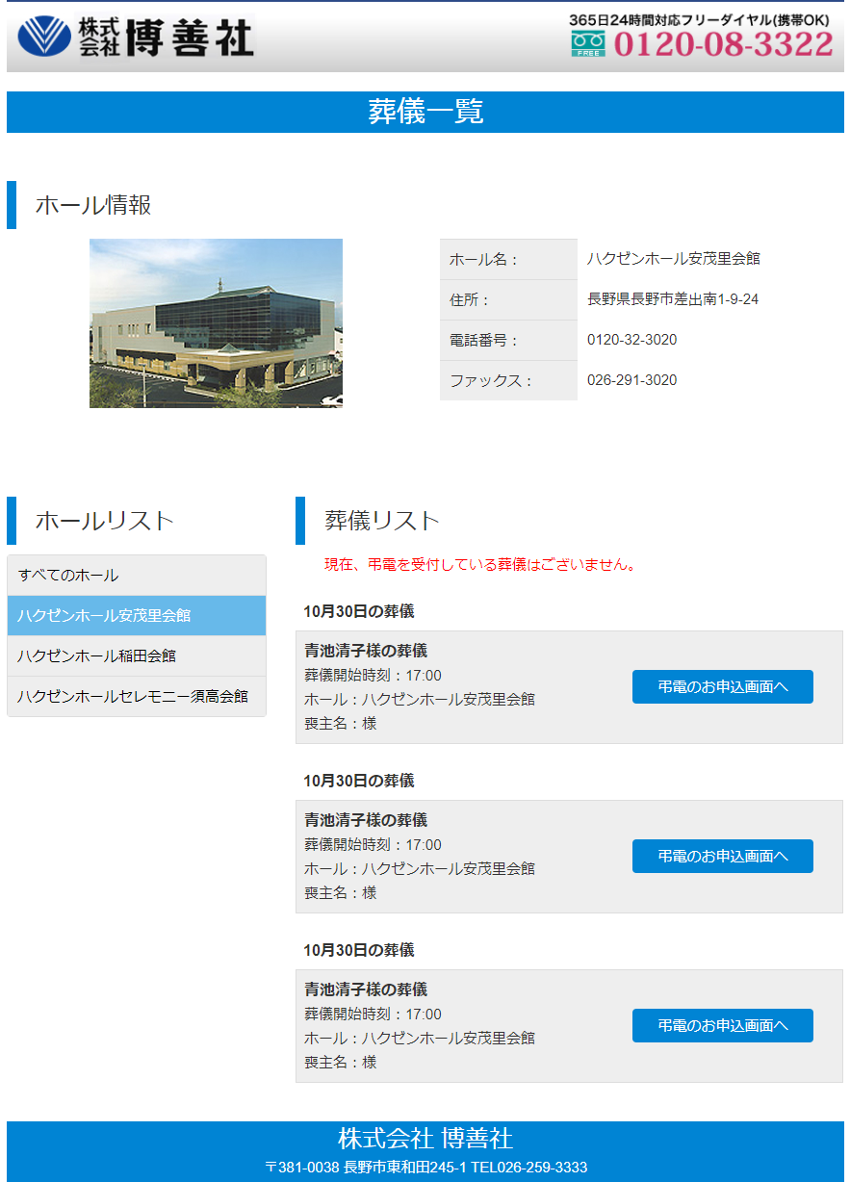
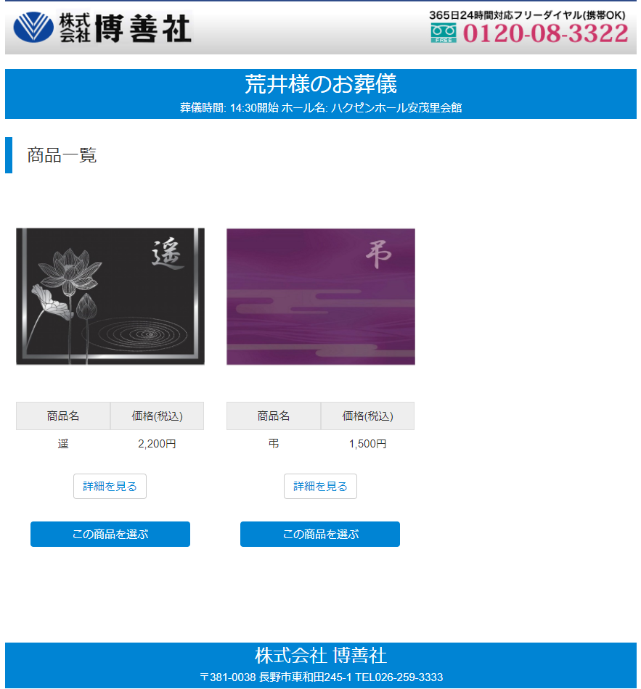
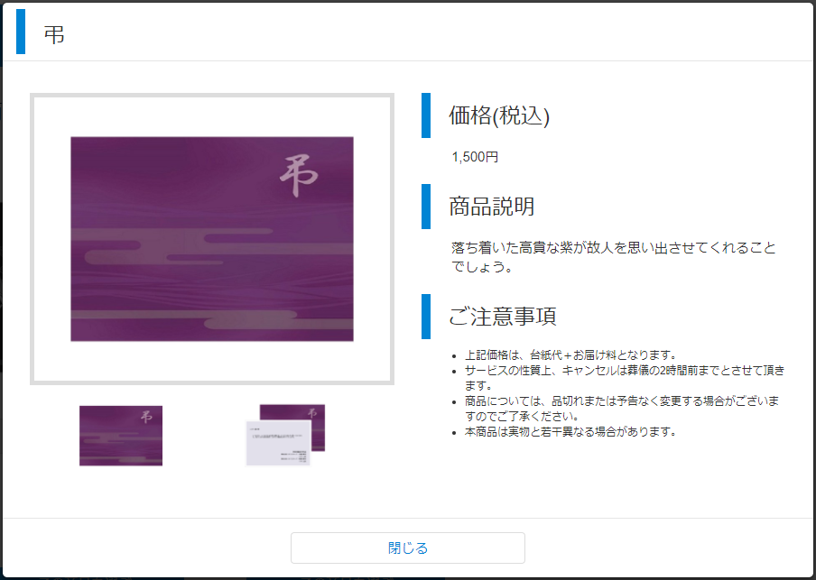
 |  | フッタ | 8
11
 |  | 商品 | 9
2
 |  | 商品（ポップアップ） | 11
 |  | プログレスバー | 12
3
 |  | 商品情報確認 | 13
4
 |  | 利用規約 | 14
 |  | 注文者情報入力 | 15
9
 |  | メッセージ情報入力 | 16
 |  | 弔電レイアウトイメージ | 17
 |  | SSLシール | 18
 |  | 利用可能クレジット | 19
 |  | 受領確認書 | 20
 |  | セキュリティコード（ポップアップ） | 21
5
 |  | 入力情報確認 | 22
6
 |  | 弔電メッセージ確認 | 23
10
 |  | 完了メッセージ（など） | 24

7
 | ■パーツ
 |  | ページタイトル | 2 | パーツにするの難しい
 |  | 見出し | 3
 |  | ボタン（青） | 7
 |  | ボタン（白） | 10

8

order
order_payment
order_payment [modal]

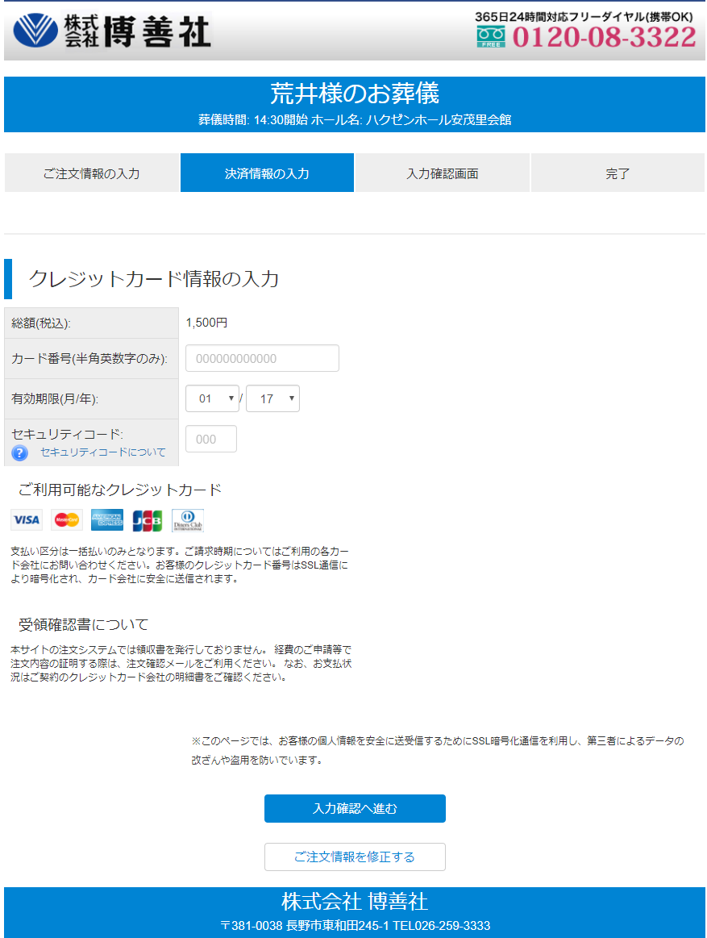
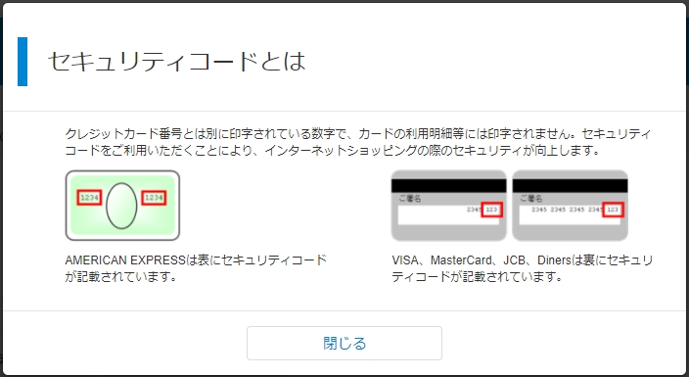

21
12

13

19

20

14

15

16
17

18

order_confirm
order_finish

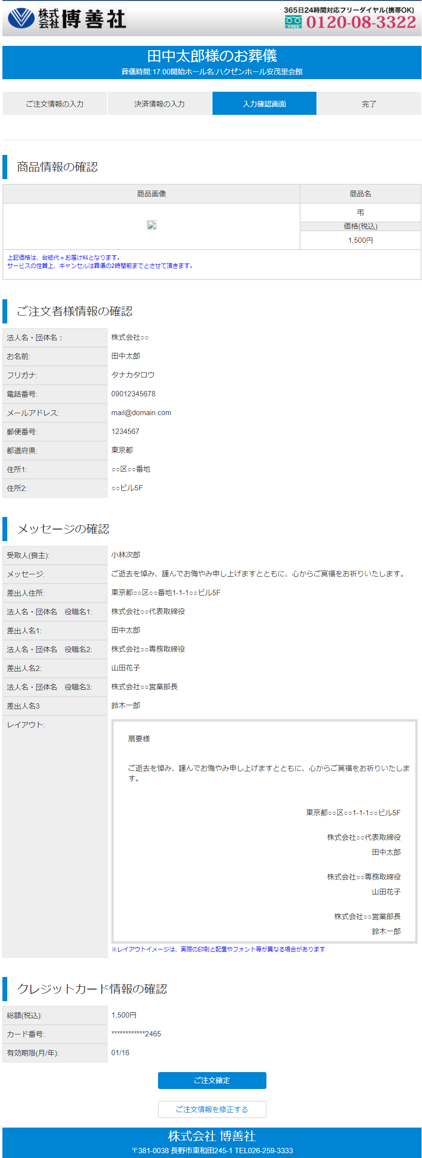
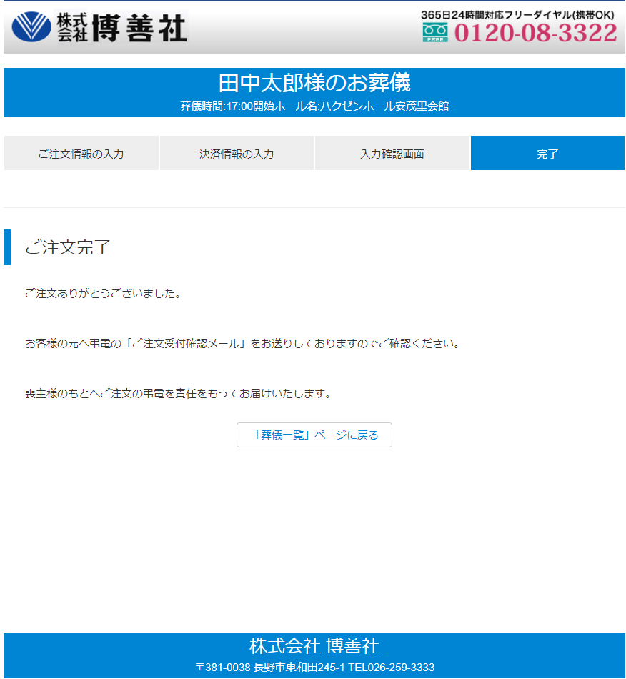

24

22

23

